1
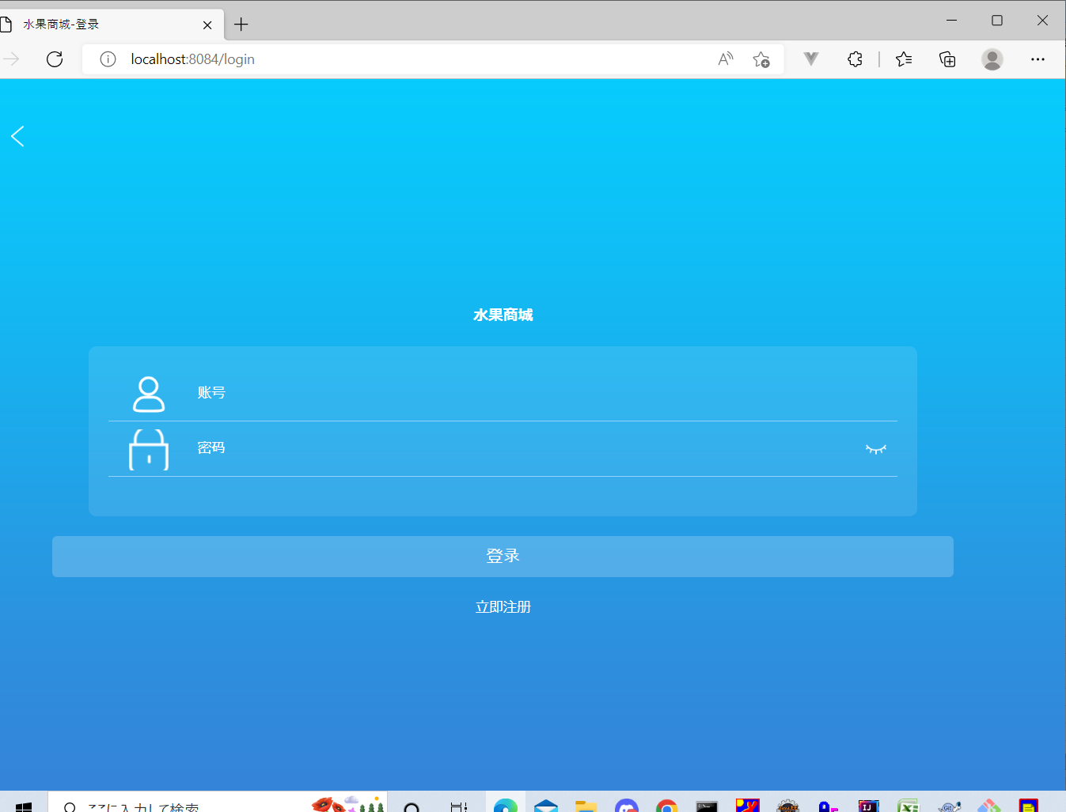
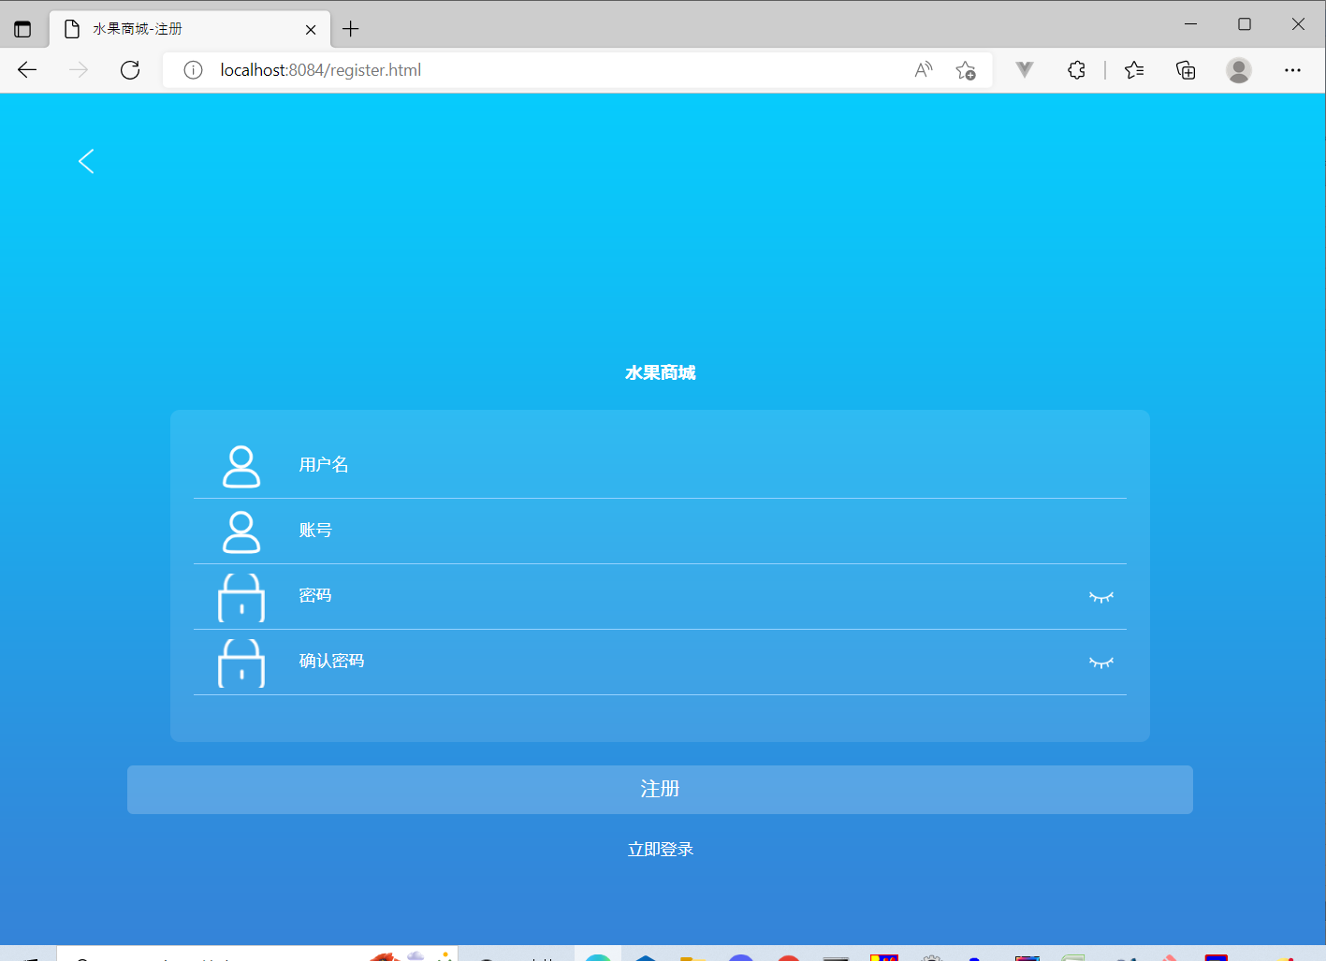
1
「立即注册」ボタンを押下後，「注册」画面へ遷移する

2
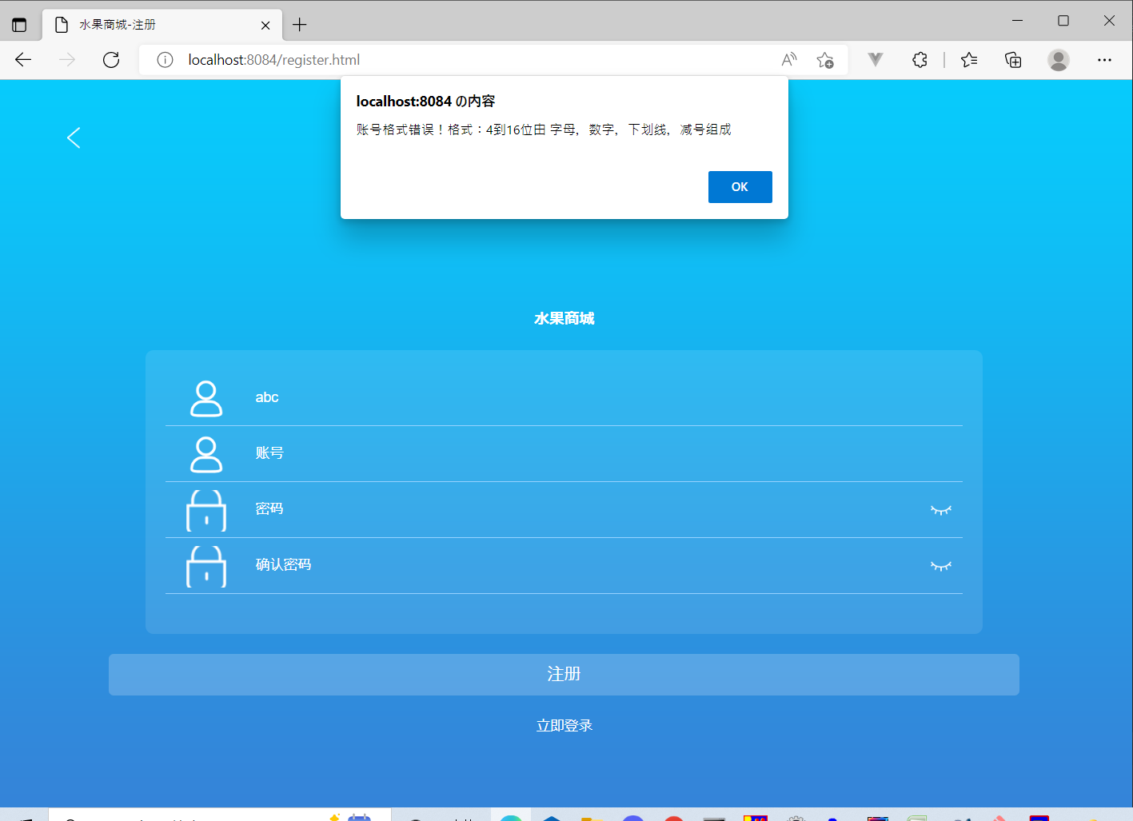
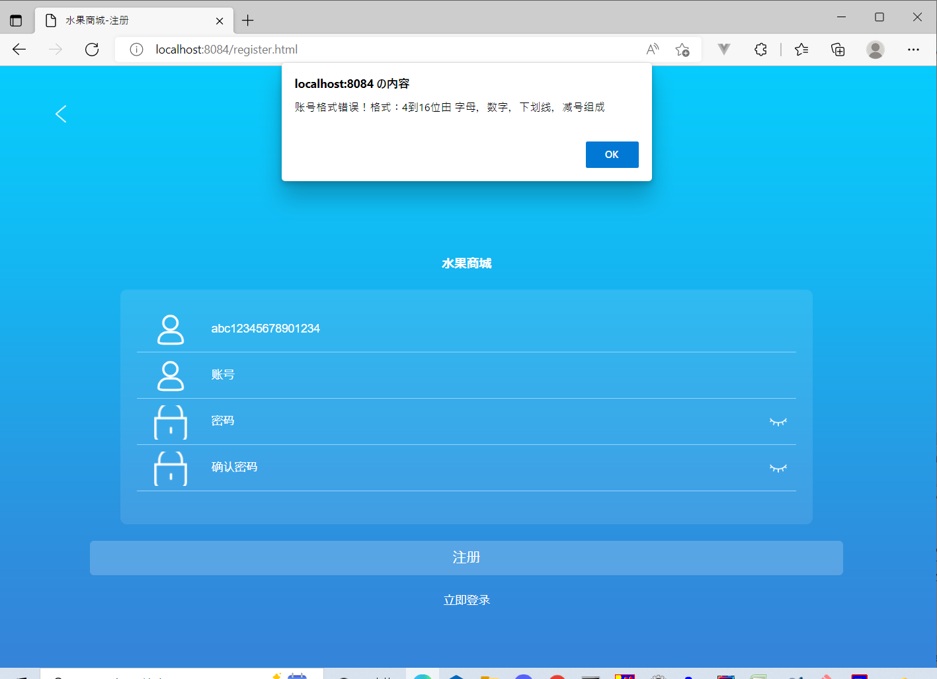
2

用户名ブラックのままで、注册ボタン押下するとき
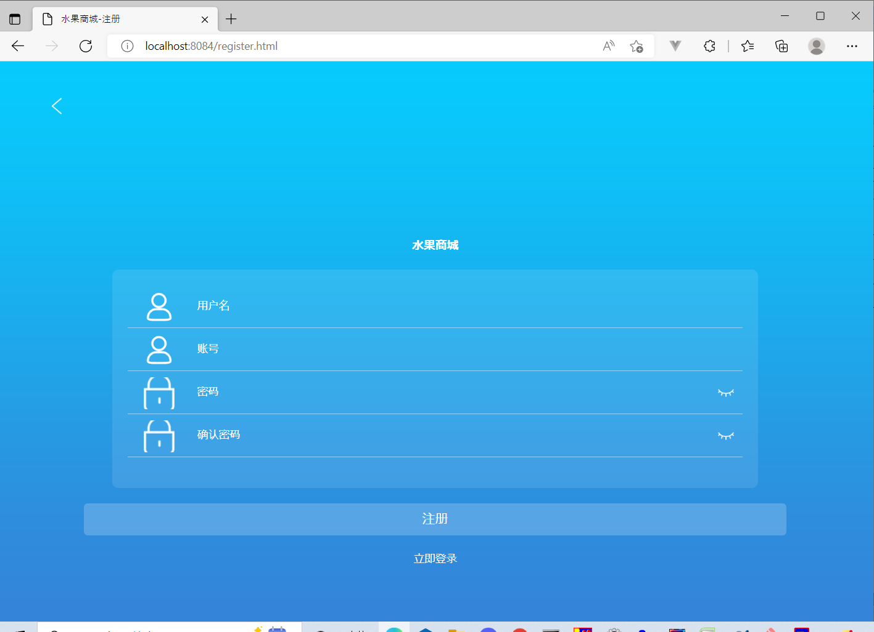

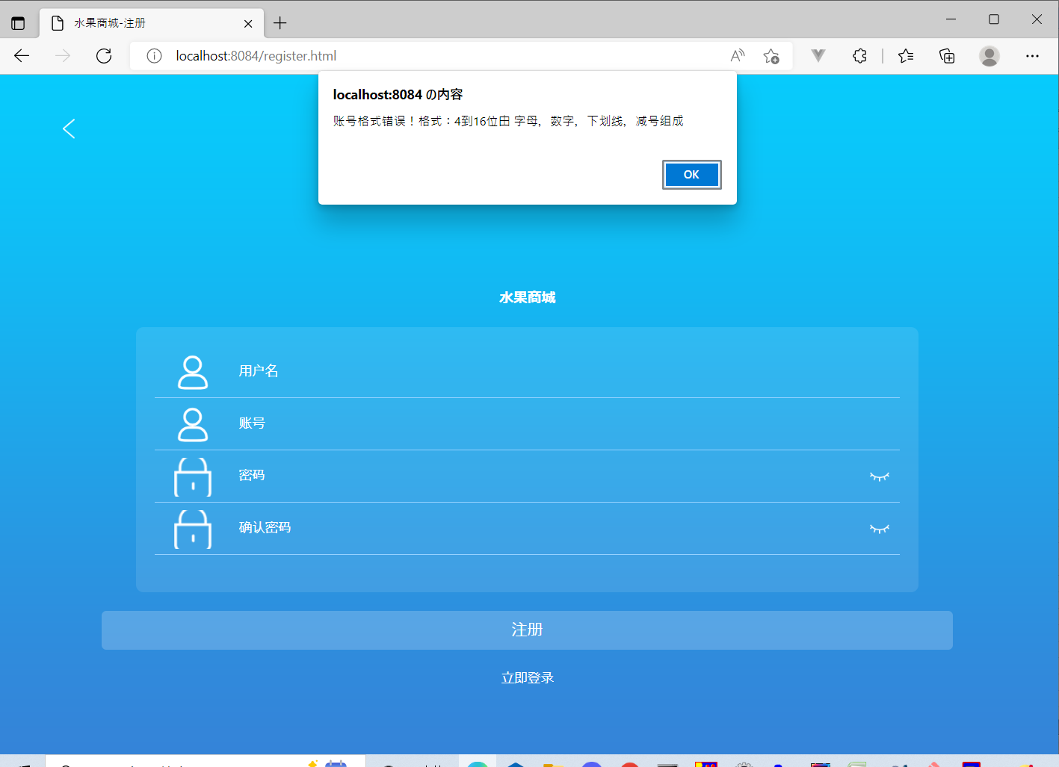

"账号格式错误！格式：4到16位由 字母，数字，下划线，减号组成"のアラートが出る



アカウントの
桁数が4桁以下だと"账号格式错误！格式：4到16位由 字母，数字，下划线，减号组成"のアラートが出る

